상품제안서
주문제작 투명 PET 원형자루 부채 | 상품코드: F26661

 |  |  |  |  |  |  | 02-412-0044 | www.easy1.co.kr
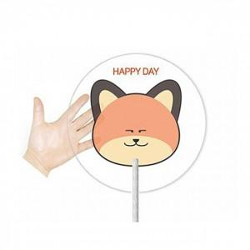

【상세/제작정보】 | 기본 사이즈 190*190mm 동글이 원형. 다른 모양과 사이즈로 제작할 경우 목형제작비 추가.

【인쇄/포장옵션】 | UV인쇄(5도) / 포장불가능

【공급단가】 | 수량 | 1,000~ | 2,000~ | 3,000~ | 5,000~ | 10,000~
*VAT별도 | 단가 | 450원 | 440원 | 430원 | 420원 | 400원

【상품 URL】 | http://www.easy1.co.kr/src/goods_detail.php?gdno=26661

